エリア分析レポート
エリア分析レポート

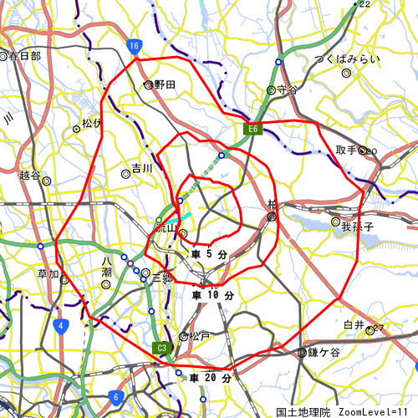
 | レポート一覧

 |  | 1) 基本分析
 |  | 2) 周辺地図
 |  | 3) かかる小地域
 |  | 4) 年齢別人口
 |  | 5) 世帯数
 |  | 6) 経済センサス
 |  | 7) 人口・世帯数増減
 |  | 8) マップキャプチャ

 | 調査地点

 |  | 名称 | 緯度 | 経度

 |  | 千葉県
 |  | 流山市
 |  | おおたかの森西一丁目 | 35.872 | 139.925

 |  |  | 作成日： | 2025/ 1/16

基本分析
調査地点 千葉県流山市おおたかの森西一丁目 ｴﾘｱ範囲 1次：車5分 2次：車10分 3次：車20分

年齢別人口構成比
 | 女性 |  | 男性 |  | 男性 |  | 女性 |  | ｴﾘｱ内比率 |  |  |  | 比率 |  |  |  | 比率
0～4歳 | 0 | 0～4歳 | 0 | 0～4歳 | 0 | 0～4歳 |  | 0 | 0.55 | 0 | 0.55 | 0 | 0.55 | 0 | 0.55 | 0 | 0.55 | 0 | 0.55 | 0 | 0 | 0 | 0
5～9歳 |  | 5～9歳 |  | 5～9歳 | 0 | 5～9歳 |  | 0 | 1.6 | 0 | 1.6 | 0 | 1.6 | 0 | 1.6 | 0 | 1.6 | 0 | 1.6
10～14歳 |  | 10～14歳 |  | 10～14歳 | 0 | 10～14歳 |  | 0 | 2.6 | 0 | 2.6 | 0 | 2.6 | 0 | 2.6 | 0 | 2.6 | 0 | 2.6
15～19歳 |  | 15～19歳 |  | 15～19歳 | 0 | 15～19歳 |  | 0 | 3.8 | 0 | 3.8 | 0 | 3.8 | 0 | 3.8 | 0 | 3.8 | 0 | 3.8
20～24歳 |  | 20～24歳 |  | 20～24歳 | 0 | 20～24歳 |  | 0 | 5 | 0 | 5 | 0 | 5 | 0 | 5 | 0 | 5 | 0 | 5
25～29歳 |  | 25～29歳 |  | 25～29歳 | 0 | 25～29歳 |  | 0 | 6.1 | 0 | 6.1 | 0 | 6.1 | 0 | 6.1 | 0 | 6.1 | 0 | 6.1
30～34歳 |  | 30～34歳 |  | 30～34歳 | 0 | 30～34歳 |  | 0 | 7.2 | 0 | 7.2 | 0 | 7.2 | 0 | 7.2 | 0 | 7.2 | 0 | 7.2
35～39歳 |  | 35～39歳 |  | 35～39歳 | 0 | 35～39歳 |  | 0 | 8.4 | 0 | 8.4 | 0 | 8.4 | 0 | 8.4 | 0 | 8.4 | 0 | 8.4
40～44歳 |  | 40～44歳 |  | 40～44歳 | 0 | 40～44歳 |  | 0 | 9.6 | 0 | 9.6 | 0 | 9.6 | 0 | 9.6 | 0 | 9.6 | 0 | 9.6
45～49歳 |  | 45～49歳 |  | 45～49歳 | 0 | 45～49歳 |  | 0 | 10.7 | 0 | 10.7 | 0 | 10.7 | 0 | 10.7 | 0 | 10.7 | 0 | 10.7
50～54歳 |  | 50～54歳 |  | 50～54歳 | 0 | 50～54歳 |  | 0 | 11.8 | 0 | 11.8 | 0 | 11.8 | 0 | 11.8 | 0 | 11.8 | 0 | 11.8
55～59歳 |  | 55～59歳 |  | 55～59歳 | 0 | 55～59歳 |  | 0 | 12.9 | 0 | 12.9 | 0 | 12.9 | 0 | 12.9 | 0 | 12.9 | 0 | 12.9
60～64歳 |  | 60～64歳 |  | 60～64歳 | 0 | 60～64歳 |  | 0 | 14 | 0 | 14 | 0 | 14 | 0 | 14 | 0 | 14 | 0 | 14
65～69歳 |  | 65～69歳 |  | 65～69歳 | 0 | 65～69歳 |  | 0 | 15.2 | 0 | 15.2 | 0 | 15.2 | 0 | 15.2 | 0 | 15.2 | 0 | 15.2
70～74歳 |  | 70～74歳 |  | 70～74歳 | 0 | 70～74歳 |  | 0 | 16.4 | 0 | 16.4 | 0 | 16.4 | 0 | 16.4 | 0 | 16.4 | 0 | 16.4
75歳以上 |  | 75歳以上 |  | 75歳以上 | 0 | 75歳以上 |  | 0 | 17.1 | 0 | 17.1 | 0 | 17.1 | 0 | 17.1 | 0 | 17.1 | 0 | 17.1
男性
女性
 | データ名 | 人口
 |  | １次ｴﾘｱ | ２次ｴﾘｱ | ３次ｴﾘｱ | 流山市 | 千葉県
 | 人口総数 | 121,392 | 545,628 | 1,725,407 | 199,849 | 6,284,480
 | 男人口 | 59,886 | 269,861 | 857,041 | 98,431 | 3,117,987
 | 女人口 | 61,506 | 275,767 | 868,366 | 101,418 | 3,166,493

15 ～ 19歳
10 ～ 14歳
5 ～ 9歳
0 ～ 4歳
25 ～ 29歳
30 ～ 34歳
35 ～ 39歳
20 ～ 24歳
40 ～ 44歳
45 ～ 49歳
50 ～ 54歳
55 ～ 59歳
60 ～ 64歳
65 ～ 69歳
75歳以上
70 ～ 74歳
 | 75歳以上 | 13,027 | 64,339 | 222,279 | 23,574 | 859,767 |  | １人世帯 | ２人世帯 | ３人世帯 | ４人世帯 | ５人世帯 | 6人以上世帯
 | 70-74 | 7,062 | 35,887 | 119,140 | 12,374 | 452,539 |  | 1003440 | 794891 | 484560 | 352307 | 98094 | 34369
 | 65-69 | 5,843 | 30,040 | 97,096 | 10,099 | 387,685 |  | 24552 | 24878 | 16677 | 13103 | 3082 | 709
 | 60-64 | 4,820 | 26,069 | 85,502 | 8,632 | 342,781 | ｴﾘｱ内 | 268797 | 216855 | 136351 | 101102 | 26743 | 7363
 | 55-59 | 5,430 | 29,751 | 100,170 | 9,889 | 382,032
 | 50-54 | 7,174 | 36,133 | 123,065 | 12,273 | 447,662 |  |  | 0～4歳 | 5～9歳 | 10～14歳 | 15～19歳 | 20～24歳 | 25～29歳 | 30～34歳 | 35～39歳 | 40～44歳 | 45～49歳 | 50～54歳 | 55～59歳 | 60～64歳 | 65～69歳 | 70～74歳 | 75歳以上
 | 45-49 | 9,994 | 43,939 | 143,699 | 16,087 | 507,856 | ｴﾘｱ内 | 男性
 | 40-44 | 10,722 | 41,124 | 123,648 | 15,990 | 423,399 |  | 女性 | 34710 | 35833 | 35809 | 36770 | 42515 | 44971 | 48355 | 54350 | 59625 | 68982 | 59240 | 48701 | 43034 | 50875 | 63656 | 127645
 | 35-39 | 10,587 | 38,920 | 111,758 | 15,983 | 372,869 |  | 男性 | 35904 | 37581 | 37810 | 38228 | 44605 | 45531 | 50291 | 57407 | 64023 | 74716 | 63826 | 51469 | 42469 | 46221 | 55484 | 94634
 | 30-34 | 8,279 | 33,794 | 98,646 | 13,253 | 329,858 |  | 男性
 | 25-29 | 5,968 | 29,468 | 90,502 | 10,260 | 311,470 |  | 女性 | 5615 | 5294 | 4369 | 3886 | 4187 | 5206 | 6764 | 7977 | 7821 | 7685 | 5939 | 4946 | 4454 | 5484 | 6642 | 13281
 | 20-24 | 4,600 | 27,546 | 87,120 | 8,641 | 316,219 |  | 男性 | 5838 | 5483 | 4573 | 3966 | 4454 | 5054 | 6489 | 8006 | 8169 | 8402 | 6334 | 4943 | 4178 | 4615 | 5732 | 10293
 | 15-19 | 4,693 | 22,477 | 74,998 | 7,852 | 281,545 |  | 男性
 | 10-14 | 5,855 | 23,123 | 73,619 | 8,942 | 264,645 |  | 女性 | 108110 | 120927 | 128840 | 136948 | 153709 | 151489 | 159538 | 181065 | 205720 | 246472 | 217623 | 186763 | 170977 | 199389 | 238452 | 499357
 | 5- 9 | 7,255 | 24,853 | 73,414 | 10,777 | 248,798 |  | 男性 | 112943 | 127871 | 135805 | 144597 | 162510 | 159981 | 170320 | 191804 | 217679 | 261384 | 230039 | 195269 | 171804 | 188296 | 214087 | 360410
 | 0- 4 | 7,767 | 25,104 | 70,614 | 11,453 | 221,053

 | 年少人口（ 0歳～14歳） | 20,876 | 73,080 | 217,647 | 31,172 | 734,496
 | 生産年齢人口（15歳～64歳） | 72,267 | 329,223 | 1,039,108 | 118,860 | 3,715,691
 | 老年人口（65歳以上） | 25,932 | 130,265 | 438,514 | 46,047 | 1,699,991
 | 15歳以上就業者数 | 53,677 | 242,371 | 773,532 | 87,860 | 2,862,135
 | 後期高齢者数（75歳以上） | 13,027 | 64,339 | 222,279 | 23,574 | 859,767 |  |  |  |  |  |  |  |  |  | #DIV/0! | #DIV/0!
人員別世帯構成比
 |  |  |  |  |  |  |  | 男性 | 女性 | 男性 | 女性 | 男性 | 女性 |  |  | #DIV/0! | #DIV/0!
 | データ名 | 世帯数 |  |  |  |  | 0 | ｴﾘｱ内比率 |  | 比率 |  | 比率 |  | MBar | Fbar | MPct | FPct
 |  | １次ｴﾘｱ | ２次ｴﾘｱ | ３次ｴﾘｱ | 流山市 | 千葉県 | 0.55 | #DIV/0! | #DIV/0! | #DIV/0! | #DIV/0! | #DIV/0! | #DIV/0! |  |  | #DIV/0! | #DIV/0!
 | 一般世帯総数 | 49,241 | 242,869 | 757,211 | 83,001 | 2,767,661 | 1.6 | #DIV/0! | #DIV/0! | #DIV/0! | #DIV/0! | #DIV/0! | #DIV/0!
 | 単身世帯 | 13,800 | 88,038 | 268,797 | 24,552 | 1,003,440 | 2.6 | #DIV/0! | #DIV/0! | #DIV/0! | #DIV/0! | #DIV/0! | #DIV/0!
 | ２人以上世帯 | 35,441 | 154,831 | 488,414 | 58,449 | 1,764,221 | 3.8 | #DIV/0! | #DIV/0! | #DIV/0! | #DIV/0! | #DIV/0! | #DIV/0!
 | 核家族世帯 | 32,878 | 142,702 | 444,843 | 53,901 | 1,572,544 | 5 | #DIV/0! | #DIV/0! | #DIV/0! | #DIV/0! | #DIV/0! | #DIV/0!
 | 夫婦のみの世帯 | 11,076 | 51,176 | 156,323 | 18,939 | 572,435 | 6.1 | #DIV/0! | #DIV/0! | #DIV/0! | #DIV/0! | #DIV/0! | #DIV/0!
 | 夫婦と子供から成る世帯 | 18,012 | 72,149 | 221,026 | 28,502 | 755,321 | 7.2 | #DIV/0! | #DIV/0! | #DIV/0! | #DIV/0! | #DIV/0! | #DIV/0!
 | 6歳未満世帯員のいる世帯 | 7,325 | 23,733 | 66,694 | 10,740 | 210,126 | 8.4 | #DIV/0! | #DIV/0! | #DIV/0! | #DIV/0! | #DIV/0! | #DIV/0!
 | 65歳以上世帯員のいる世帯 | 16,045 | 83,216 | 281,936 | 28,871 | 1,090,448 | 9.6 | #DIV/0! | #DIV/0! | #DIV/0! | #DIV/0! | #DIV/0! | #DIV/0!
 | 持ち家世帯 | 33,333 | 148,292 | 474,537 | 55,496 | 1,764,179 | 10.7 | #DIV/0! | #DIV/0! | #DIV/0! | #DIV/0! | #DIV/0! | #DIV/0!
 | 民営借家世帯 | 13,237 | 78,378 | 218,582 | 23,339 | 736,532 | 11.8 | #DIV/0! | #DIV/0! | #DIV/0! | #DIV/0! | #DIV/0! | #DIV/0!
 |  |  |  |  |  |  | 12.9 | #DIV/0! | #DIV/0! | #DIV/0! | #DIV/0! | #DIV/0! | #DIV/0!
 |  |  |  |  |  | 令和２年国勢調査 | 14 | #DIV/0! | #DIV/0! | #DIV/0! | #DIV/0! | #DIV/0! | #DIV/0!
 |  |  |  |  |  |  | 15.2 | #DIV/0! | #DIV/0! | #DIV/0! | #DIV/0! | #DIV/0! | #DIV/0!
 |  |  |  |  |  |  | 16.4 | #DIV/0! | #DIV/0! | #DIV/0! | #DIV/0! | #DIV/0! | #DIV/0!
 |  |  |  |  |  |  | 17.1 | #DIV/0! | #DIV/0! | #DIV/0! | #DIV/0! | #DIV/0! | #DIV/0!

周辺地図
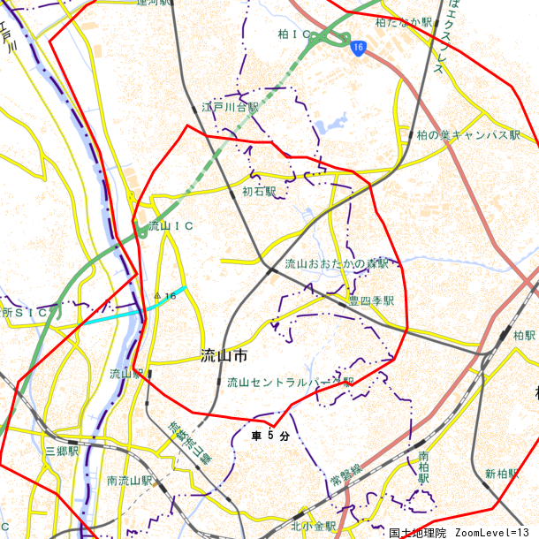

かかる小地域
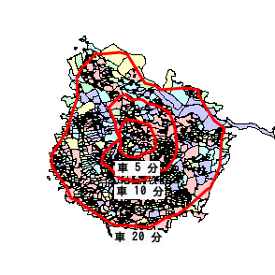
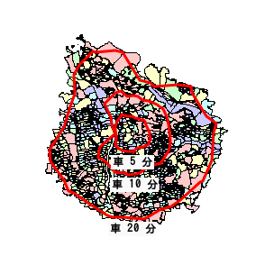

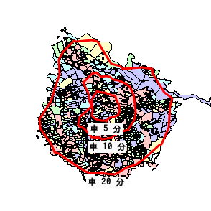
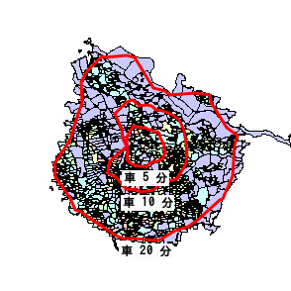

令和２年国勢調査・平成２８年経済センサス－活動調査

年齢別人口
年齢別人口（総人口）
 | ４歳以下人口 | ５～９歳人口 | １０～１４歳人口 | １５～１９歳人口 | ２０～２４歳人口 | ２５～２９歳人口 | ３０～３４歳人口 | ３５～３９歳人口 | ４０～４４歳人口 | ４５～４９歳人口 | ５０～５４歳人口 | ５５～５９歳人口
ｴﾘｱ内 | 0 | 0 | 0 | 0 | 0 | 0 | 0 | 0 | 0 | 0 | 0 | 0
データ名 |  | １次ｴﾘｱ | ２次ｴﾘｱ | ３次ｴﾘｱ | 流山市 | 千葉県 | ｴﾘｱ内
総人口 |  | 121,392 | 545,628 | 1,725,407 | 199,849 | 6,284,480
年齢別人口 （総人口） | ４歳以下人口 | 7,767 | 25,104 | 70,614 | 11,453 | 221,053
 | ５～９歳人口 | 7,255 | 24,853 | 73,414 | 10,777 | 248,798
 | １０～１４歳人口 | 5,855 | 23,123 | 73,619 | 8,942 | 264,645
 | １５～１９歳人口 | 4,693 | 22,477 | 74,998 | 7,852 | 281,545
 | ２０～２４歳人口 | 4,600 | 27,546 | 87,120 | 8,641 | 316,219
 | ２５～２９歳人口 | 5,968 | 29,468 | 90,502 | 10,260 | 311,470
 | ３０～３４歳人口 | 8,279 | 33,794 | 98,646 | 13,253 | 329,858
 | ３５～３９歳人口 | 10,587 | 38,920 | 111,758 | 15,983 | 372,869
 | ４０～４４歳人口 | 10,722 | 41,124 | 123,648 | 15,990 | 423,399
 | ４５～４９歳人口 | 9,994 | 43,939 | 143,699 | 16,087 | 507,856
 | ５０～５４歳人口 | 7,174 | 36,133 | 123,065 | 12,273 | 447,662
 | ５５～５９歳人口 | 5,430 | 29,751 | 100,170 | 9,889 | 382,032
 | ６０～６４歳人口 | 4,820 | 26,069 | 85,502 | 8,632 | 342,781
 | ６５～６９歳人口 | 5,843 | 30,040 | 97,096 | 10,099 | 387,685
 | ７０～７４歳人口 | 7,062 | 35,887 | 119,140 | 12,374 | 452,539
 | ７５歳以上人口 | 13,027 | 64,339 | 222,279 | 23,574 | 859,767
男性人口
 | ４歳以下人口 | ５～９歳人口 | １０～１４歳人口 | １５～１９歳人口 | ２０～２４歳人口 | ２５～２９歳人口 | ３０～３４歳人口 | ３５～３９歳人口 | ４０～４４歳人口 | ４５～４９歳人口 | ５０～５４歳人口 | ５５～５９歳人口
ｴﾘｱ内 | 0 | 0 | 0 | 0 | 0 | 0 | 0 | 0 | 0 | 0 | 0 | 0
データ名 |  | １次ｴﾘｱ | ２次ｴﾘｱ | ３次ｴﾘｱ | 流山市 | 千葉県 | ｴﾘｱ内
男性総人口 |  | 59,886 | 269,861 | 857,041 | 98,431 | 3,117,987
年齢別人口 （男性人口） | ４歳以下人口 | 3,968 | 12,788 | 35,904 | 5,838 | 112,943
 | ５～９歳人口 | 3,698 | 12,621 | 37,581 | 5,483 | 127,871
 | １０～１４歳人口 | 3,014 | 11,870 | 37,810 | 4,573 | 135,805
 | １５～１９歳人口 | 2,450 | 11,469 | 38,228 | 3,966 | 144,597
 | ２０～２４歳人口 | 2,256 | 14,158 | 44,605 | 4,454 | 162,510
 | ２５～２９歳人口 | 2,886 | 14,775 | 45,531 | 5,054 | 159,981
 | ３０～３４歳人口 | 4,007 | 17,013 | 50,291 | 6,489 | 170,320
 | ３５～３９歳人口 | 5,256 | 19,789 | 57,407 | 8,006 | 191,804
 | ４０～４４歳人口 | 5,423 | 21,095 | 64,023 | 8,169 | 217,679
 | ４５～４９歳人口 | 5,282 | 22,712 | 74,716 | 8,402 | 261,384
 | ５０～５４歳人口 | 3,744 | 18,523 | 63,826 | 6,334 | 230,039
 | ５５～５９歳人口 | 2,714 | 14,840 | 51,469 | 4,943 | 195,269
 | ６０～６４歳人口 | 2,318 | 12,618 | 42,469 | 4,178 | 171,804
 | ６５～６９歳人口 | 2,679 | 13,973 | 46,221 | 4,615 | 188,296
 | ７０～７４歳人口 | 3,269 | 16,827 | 55,484 | 5,732 | 214,087
 | ７５歳以上人口 | 5,746 | 27,539 | 94,634 | 10,293 | 360,410
女性人口
 | ４歳以下人口 | ５～９歳人口 | １０～１４歳人口 | １５～１９歳人口 | ２０～２４歳人口 | ２５～２９歳人口 | ３０～３４歳人口 | ３５～３９歳人口 | ４０～４４歳人口 | ４５～４９歳人口 | ５０～５４歳人口 | ５５～５９歳人口
ｴﾘｱ内 | 0 | 0 | 0 | 0 | 0 | 0 | 0 | 0 | 0 | 0 | 0 | 0
データ名 |  | １次ｴﾘｱ | ２次ｴﾘｱ | ３次ｴﾘｱ | 流山市 | 千葉県 | ｴﾘｱ内
女性総人口 |  | 61,506 | 275,767 | 868,366 | 101,418 | 3,166,493
年齢別人口 （女性人口） | ４歳以下人口 | 3,798 | 12,316 | 34,710 | 5,615 | 108,110
 | ５～９歳人口 | 3,557 | 12,232 | 35,833 | 5,294 | 120,927
 | １０～１４歳人口 | 2,841 | 11,253 | 35,809 | 4,369 | 128,840
 | １５～１９歳人口 | 2,243 | 11,008 | 36,770 | 3,886 | 136,948
 | ２０～２４歳人口 | 2,344 | 13,388 | 42,515 | 4,187 | 153,709
 | ２５～２９歳人口 | 3,082 | 14,693 | 44,971 | 5,206 | 151,489
 | ３０～３４歳人口 | 4,273 | 16,781 | 48,355 | 6,764 | 159,538
 | ３５～３９歳人口 | 5,332 | 19,131 | 54,350 | 7,977 | 181,065
 | ４０～４４歳人口 | 5,298 | 20,029 | 59,625 | 7,821 | 205,720
 | ４５～４９歳人口 | 4,712 | 21,227 | 68,982 | 7,685 | 246,472
 | ５０～５４歳人口 | 3,430 | 17,610 | 59,240 | 5,939 | 217,623
 | ５５～５９歳人口 | 2,716 | 14,911 | 48,701 | 4,946 | 186,763
 | ６０～６４歳人口 | 2,503 | 13,451 | 43,034 | 4,454 | 170,977
 | ６５～６９歳人口 | 3,164 | 16,067 | 50,875 | 5,484 | 199,389
 | ７０～７４歳人口 | 3,793 | 19,059 | 63,656 | 6,642 | 238,452
 | ７５歳以上人口 | 7,281 | 36,800 | 127,645 | 13,281 | 499,357

 |  |  |  |  |  | 令和２年国勢調査

世帯数
世帯人員別一般世帯数
 | 単身世帯数 | ２人世帯数 | ３人世帯数 | ４人世帯数 | ５人世帯数 | ６人以上世帯数
ｴﾘｱ内 | 0 | 0 | 0 | 0 | 0 | 0
データ名 |  |  | １次ｴﾘｱ | ２次ｴﾘｱ | ３次ｴﾘｱ | 流山市 | 千葉県 | ｴﾘｱ内
一般世帯総数 |  |  | 49,241 | 242,869 | 757,211 | 83,001 | 2,767,661
世帯人員別 | 単身世帯数 |  | 13,800 | 88,038 | 268,797 | 24,552 | 1,003,440
 | ２人世帯数 |  | 14,494 | 69,017 | 216,855 | 24,878 | 794,891
 | ３人世帯数 |  | 10,208 | 43,530 | 136,351 | 16,677 | 484,560
 | ４人世帯数 |  | 8,432 | 32,745 | 101,102 | 13,103 | 352,307
 | ５人世帯数 |  | 1,891 | 7,766 | 26,743 | 3,082 | 98,094
 | ６人以上世帯数 |  | 416 | 1,773 | 7,363 | 709 | 34,369

 | 親族のみの世帯 |  | 34,733 | 151,605 | 478,876 | 57,194 | 1,730,277
 | 核家族世帯 |  | 32,878 | 142,702 | 444,843 | 53,901 | 1,572,544
 | その他の親族世帯 |  | 1,855 | 8,903 | 34,033 | 3,293 | 157,733

 | ６歳未満世帯員のいる世帯 |  | 7,325 | 23,733 | 66,694 | 10,740 | 210,126
 | １８歳未満世帯員のいる世帯 |  | 14,435 | 52,841 | 158,969 | 21,911 | 541,923
 | ６５歳以上世帯員のいる世帯 |  | 16,045 | 83,216 | 281,936 | 28,871 | 1,090,448

住宅の建て方別世帯数
 | 一戸建世帯数 | 長屋建世帯数 | 共同住宅世帯数 | その他
ｴﾘｱ内 | 0 | 0 | 0 | 0
データ名 |  |  | １次ｴﾘｱ | ２次ｴﾘｱ | ３次ｴﾘｱ | 流山市 | 千葉県 | ｴﾘｱ内
主世帯数 |  |  | 48,262 | 237,612 | 740,198 | 81,399 | 2,691,499
住宅形態 | 一戸建世帯数 |  | 24,306 | 105,150 | 367,350 | 43,130 | 1,418,710
 | 長屋建世帯数 |  | 770 | 3,027 | 9,794 | 1,255 | 32,394
 | 共同住宅世帯数 |  | 23,163 | 129,291 | 362,592 | 36,975 | 1,238,355
 |  | １～２階建て | 6,797 | 37,831 | 106,836 | 11,761 | 383,096
 |  | ３～５階建て | 6,284 | 39,846 | 124,127 | 11,404 | 442,507
 |  | ６～１０階建て | 5,131 | 28,944 | 78,103 | 8,087 | 226,650
 |  | １１階建て以上 | 4,951 | 22,671 | 53,526 | 5,723 | 186,102
 | その他 |  | 23 | 144 | 462 | 39 | 2,040

データ名 |  |  | １次ｴﾘｱ | ２次ｴﾘｱ | ３次ｴﾘｱ | 流山市 | 千葉県
住宅に住む一般世帯 |  |  | 48,856 | 240,588 | 749,904 | 82,405 | 2,726,485
持ち家形態 | 持ち家世帯数 |  | 33,333 | 148,292 | 474,537 | 55,496 | 1,764,179
 | 民営の借家世帯数 |  | 13,237 | 78,378 | 218,582 | 23,339 | 736,532

 |  |  |  |  |  |  | 令和２年国勢調査

経済センサス
産業別事業所数
 | 第１次産業 | 第２次産業 | 第３次産業
ｴﾘｱ内 | 0 | 0 | 0
データ名 |  | １次ｴﾘｱ | ２次ｴﾘｱ | ３次ｴﾘｱ | 流山市 | 千葉県 | ｴﾘｱ内
全産業事業所数 | （Ｓ公務を除く） | 2,148 | 14,356 | 49,017 | 3,936 | 188,740
 | 第１次産業 | 2 | 16 | 69 | 4 | 1,001
 | 第２次産業 | 406 | 1,690 | 10,214 | 648 | 31,054
 | 第３次産業 | 1,738 | 12,648 | 38,733 | 3,284 | 156,685

全産業従業者数 | （Ｓ公務を除く） | 24,820 | 160,898 | 518,369 | 37,600 | 2,114,259
 | 第１次産業 | 10 | 157 | 663 | 36 | 11,347
 | 第２次産業 | 3,973 | 17,668 | 106,126 | 5,390 | 385,350
 | 第３次産業 | 20,836 | 143,076 | 411,580 | 32,174 | 1,717,562

第２次産業内訳（事業所数）
 | C 鉱業,採石業,砂利採取業 | D 建設業 | E 製造業
ｴﾘｱ内 | 0 | 0 | 0
データ名 |  | １次ｴﾘｱ | ２次ｴﾘｱ | ３次ｴﾘｱ | 流山市 | 千葉県 | ｴﾘｱ内
第２次産業内訳（事業所数） | C 鉱業,採石業,砂利採取業 | 0 | 0 | 1 | 0 | 60
 | D 建設業 | 243 | 1,074 | 4,884 | 408 | 19,912
 | E 製造業 | 163 | 616 | 5,329 | 240 | 11,082

第２次産業内訳（従業者数） | C 鉱業,採石業,砂利採取業 | 0 | 0 | 4 | 0 | 760
 | D 建設業 | 1,719 | 7,635 | 33,646 | 2,487 | 144,082
 | E 製造業 | 2,254 | 10,033 | 72,476 | 2,903 | 240,508

第３次産業内訳（事業所数）
 | F 電気・ガス・熱供給・水道業 | G 情報通信業 | H 運輸業,郵便業 | I 卸売業,小売業 | J 金融業,保険業 | K 不動産業,物品賃貸業 | L 学術研究,専門・技術サービス業 | M 宿泊業,飲食サービス業 | N 生活関連サービス業,娯楽業 | O 教育,学習支援業 | P 医療,福祉 | Q 複合サービス事業
ｴﾘｱ内 | 0 | 0 | 0 | 0 | 0 | 0 | 0 | 0 | 0 | 0 | 0 | 0
データ名 |  | １次ｴﾘｱ | ２次ｴﾘｱ | ３次ｴﾘｱ | 流山市 | 千葉県 | ｴﾘｱ内
第３次産業内訳 （事業所数） | F 電気・ガス・熱供給・水道業 | 4 | 9 | 28 | 5 | 131
 | G 情報通信業 | 15 | 155 | 373 | 24 | 1,457
 | H 運輸業,郵便業 | 53 | 253 | 1,420 | 54 | 5,504
 | I 卸売業,小売業 | 522 | 3,631 | 11,901 | 950 | 47,017
 | J 金融業,保険業 | 31 | 257 | 625 | 58 | 2,821
 | K 不動産業,物品賃貸業 | 133 | 1,159 | 3,580 | 298 | 12,233
 | L 学術研究,専門・技術サービス業 | 65 | 614 | 1,616 | 121 | 6,831
 | M 宿泊業,飲食サービス業 | 243 | 2,051 | 5,819 | 480 | 25,104
 | N 生活関連サービス業,娯楽業 | 210 | 1,566 | 4,619 | 432 | 19,310
 | O 教育,学習支援業 | 105 | 703 | 1,842 | 187 | 6,903
 | P 医療,福祉 | 237 | 1,489 | 4,319 | 449 | 16,820
 | Q 複合サービス事業 | 9 | 48 | 174 | 18 | 981
 | R サービス業(他に分類されないもの) | 111 | 713 | 2,417 | 208 | 11,573

第３次産業内訳 （従業者数） | F 電気・ガス・熱供給・水道業 | 267 | 560 | 1,144 | 313 | 6,109
 | G 情報通信業 | 399 | 1,857 | 3,910 | 416 | 28,794
 | H 運輸業,郵便業 | 1,803 | 8,980 | 41,657 | 1,570 | 167,927
 | I 卸売業,小売業 | 5,610 | 38,616 | 116,114 | 9,878 | 443,104
 | J 金融業,保険業 | 411 | 5,312 | 10,051 | 706 | 48,883
 | K 不動産業,物品賃貸業 | 450 | 5,356 | 13,722 | 988 | 53,857
 | L 学術研究,専門・技術サービス業 | 289 | 4,669 | 12,091 | 499 | 51,962
 | M 宿泊業,飲食サービス業 | 2,167 | 19,935 | 52,136 | 4,396 | 218,655
 | N 生活関連サービス業,娯楽業 | 1,758 | 10,394 | 27,830 | 2,183 | 131,916
 | O 教育,学習支援業 | 855 | 8,278 | 19,962 | 1,469 | 76,240
 | P 医療,福祉 | 5,477 | 24,389 | 75,859 | 8,082 | 292,342
 | Q 複合サービス事業 | 116 | 555 | 3,781 | 169 | 17,143
 | R サービス業(他に分類されないもの) | 1,234 | 14,175 | 33,323 | 1,505 | 180,630

従業者規模別（事業所数）
 | １～４人 | ５～９人 | １０～１９人 | ２０～２９人 | ３０人以上 | 出向・派遣従業者のみ
ｴﾘｱ内 | 0 | 0 | 0 | 0 | 0 | 0
データ名 |  | １次ｴﾘｱ | ２次ｴﾘｱ | ３次ｴﾘｱ | 流山市 | 千葉県 | ｴﾘｱ内
従業者規模別 （事業所数） | １～４人 | 1,083 | 7,352 | 26,373 | 2,133 | 102,398
 | ５～９人 | 452 | 3,130 | 10,221 | 828 | 38,218
 | １０～１９人 | 327 | 1,990 | 6,539 | 539 | 24,997
 | ２０～２９人 | 103 | 785 | 2,474 | 183 | 9,308
 | ３０人以上 | 166 | 1,011 | 3,163 | 236 | 12,666
 | 出向・派遣従業者のみ | 18 | 88 | 246 | 17 | 1,153

データ名 |  | １次ｴﾘｱ | ２次ｴﾘｱ | ３次ｴﾘｱ | 流山市 | 千葉県
従業者規模別 （従業者数） | １～４人 | 2,345 | 16,301 | 57,443 | 4,649 | 221,867
 | ５～９人 | 2,940 | 20,582 | 67,108 | 5,393 | 251,685
 | １０～１９人 | 4,495 | 27,119 | 88,895 | 7,333 | 338,750
 | ２０～２９人 | 2,429 | 18,611 | 58,529 | 4,388 | 220,987
 | ３０人以上 | 12,610 | 78,284 | 246,395 | 15,837 | 1,080,970

 |  |  |  |  |  | 平成２８年経済センサス－活動調査

人口・世帯数増減
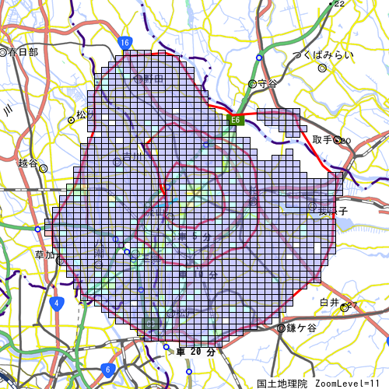
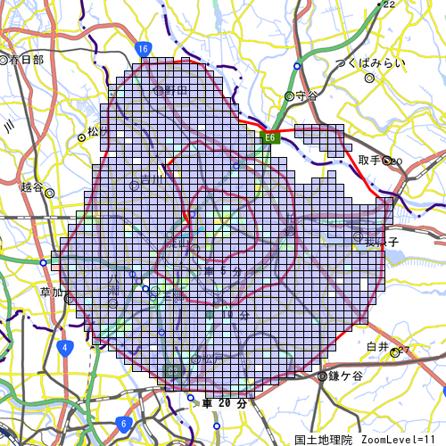
人口増減 | 世帯数増減
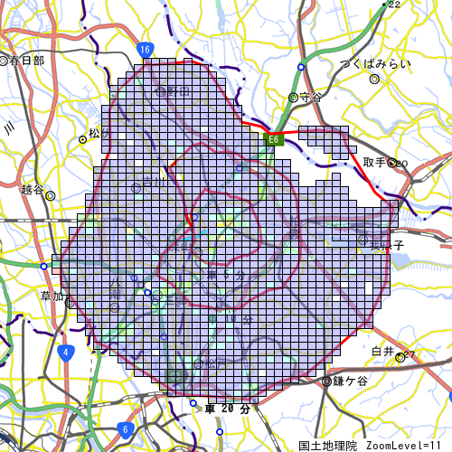
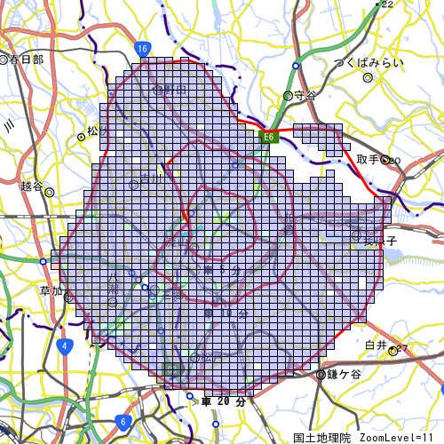

男増減 | 女増減

マップキャプチャ
